Thong tin File 01
Lấy từ thông tin chung:
 | ABC | "='Thong tin chung'!B9"

Lấy từ thông tin chung:
 | Cho kỳ kế toán năm kết thúc ngày 31 tháng 12 năm 2016 | "='Thong tin chung'!B15"

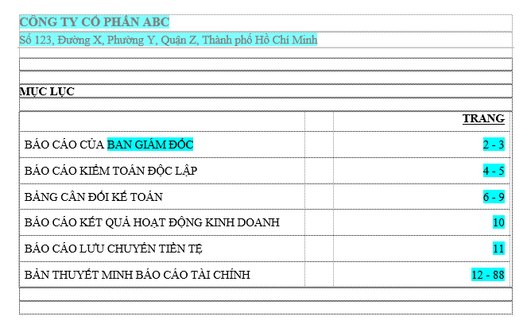
Lấy từ thông tin chung:
 | ABC | "='Thong tin chung'!B9"
 | XYZ | "='Thong tin chung'!B10"

Lấy từ thông tin chung:
 | Ban Giám đốc | "='Thong tin chung'!B18"

